Data Performa IDM - TMII
CUSTOMER EXPERIENCE PERFORMANCE DATA
2025 - 2026
IDM - TMII

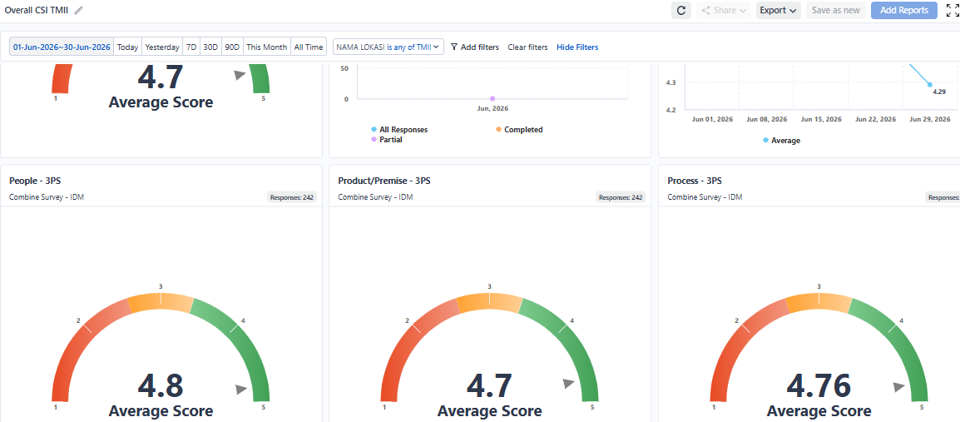
No | Parameters |  | Unit | Target | 2025 |  |  |  |  |  |  |  |  |  |  |  |  | 2026
 |  |  |  |  | JAN | FEB | MAR | APR | MAY | JUN | JUL | AUG | SEP | OCT | NOV | DEC | TOTAL | JAN | FEB | MAR | APR | MEI | JUN | Customer Satisfaction (Survey Sensum) -> Fixed ya
1 | Customer Satisfaction (Survey Sensum)
 | a. | CSAT - Overall | Scale 1-5 |  |  |  |  |  |  |  |  |  |  | 4.56 | 4.66 | 4.64 | 4.62 | 4.74 | 4.72 | 4.78 | 4.75 | 4.68 | 4.70
 | b. | CSAT - People | Scale 1-5 |  |  |  |  |  |  |  |  |  |  | 4.67 | 4.76 | 4.73 |  | 4.82 | 4.78 | 4.80 | 4.8 | 4.76 | 4.80 |  | Ini Evidence nya Bahwa Angka TMII sudah valid
 | c. | CSAT - Process | Scale 1-5 |  |  |  |  |  |  |  |  |  |  | 4.68 | 4.74 | 4.64 |  | 4.76 | 4.67 | 4.75 | 4.74 | 4.65 | 4.76
 | d. | CSAT - Premises | Scale 1-5 |  |  |  |  |  |  |  |  |  |  | 4.53 | 4.68 | 4.63 |  | 4.76 | 4.71 | 4.76 | 4.68 | 4.66 | 4.70
2 | Call Center Performance
 | a. | Volume of Call | Numbers |  | 475 | 595 | 674 | 952 | 275 | 1,006 | 1,235 | 621 | 712 | 708 | 493 | 439 | 8185 | 428 | 190 | 272 | 220 | 229 | 210
 | b. | First Call Resolution | Percentage (%) |  |  |  |  |  |  |  |  |  |  |  |  |  |  |  |  |  |  |  |  | TMII tools belum bisa track Call Center FCR
 | c. | Service Level | Percentage (%) |  | 2% | 60% | 35% | 66% | 25% | 70% | 25% | 52% | 49% | 51% | 43% | 72% | 46% | 66% | 65% | 70% | 87% | 81% | 77%
3 | Social Media Monitoring
 | a. | Volume of Interaction | Numbers |  | 75.3K | 25.1K | 64.7K | 319.5K | 94.3K | 31.5K | 20.1K | 05.2K | 18.4K | 17.7K | 18.2K | 75.3K | 765.3K | 12.5K | 19.9K | 22.2K | 20.4K | 183.4K | 122.1K | Untuk social media monitoring TMII saat ini masih gabung dengan TWC. Belum bisa di split atau filter di dashboard nya.
 | b. | Net Sentiment Score | Percentage (%) |  | 9.32% | 19.95% | 8.92% | 9.30% | 9.02% | 0.82% | 4.17% | 7.21% | 18.52% | 6.90% | 11.34% | 4.94% | 110.41% | 12.57% | 12.71% | 11.15% | 8.09% | 8.51% | 18.41%
 | c. | Average Response Time | Hours
 | d. | Respons to Sentiment Ratio | 0,00 - 1,00 |  | 0.26 | 0.06 | 0.43 | 0.1 | 0.11 | 0.25 | 0.11 | 0.46 | 0.1 | 0.21 | 0.24 | 0.16 | 2.49 | 0.12 | 0.06 | 0.08 | 0.11 | 0.09 | 0.05
4 | Complaint Handling
 | a. | Total | Numbers |  | 23 | 24 | 14 | 3 | 109 | 106 | 128 | 96 | 88 | 116 | 80 | 129 | 916 | 88 | 48 | 78 | 84 | 85 | 95
 | b. | Completed | Numbers |  | 23 | 24 | 14 | 3 | 109 | 106 | 128 | 96 | 88 | 116 | 80 | 129 | 916 | 88 | 48 | 78 | 84 | 85 | 95
 | c. | Progress | Numbers |  | 0 | 0 | 0 | 0 | 0 | 0 | 0 | 0 | 0 | 0 | 0 | 0 | 0 | 0 | 0 | 0 | 0 | 0 | 0
 | d. | Untouch | Numbers |  | 0 | 0 | 0 | 0 | 0 | 0 | 0 | 0 | 0 | 0 | 0 | 0 | 0 | 0 | 0 | 0 | 0 | 0 | 0
 | e. | Complaint Resolution Rate | Percentage (%) |  | 100% | 100% | 100% | 100% | 100% | 100% | 100% | 100% | 100% | 100% | 100% | 100% |  | 100% | 100% | 100% | 100% | 100% | 100%
 | f. | Average Time Resolution | Day |  | 1 | 1 | 1 | 1 | 1 | 1 | 1 | 1 | 1 | 1 | 1 | 1 |  | 1 | 1 | 1 | 1 | 1 | 1

